zlj
 | 请您在符合您情况的选项内打钩或在文本框中填写相应的数字和内容（单选） |  | 勾选项 | 扣分项 | 总分 | 145
 | 投资人资质审核评分表 |  | √ |  |  | 投资人： | 张延秋 | 审核人： | 顾晓倩 | 审核日期： | 2019-07-11
 | 基础信息 |  |  |  |  | 1、投资教育初衷匹配度
 | 姓 名 | 张延秋 |  |  |  | A | 具有饱满正向的对教育投资的热忱 |  |  |  | √
 | 性 别 |  |  |  |  | B | 比较理性和客观的看待教育投资
 | 联系方式 | 13844068383 |  |  |  | C | 对投资教育理解略有偏差，比较片面
 | 意向区域 | 延吉市 |  |  |  | 2、资金匹配度
 | 基础指标及分值 |  |  |  |  | A | 非常匹配
一 | 投资人背景 |  |  |  |  | B | 较匹配 |  |  |  | √
 | 1、您所从事的行业 |  |  |  |  | C | 待确认
 | A | 服务类 |  |  |  | 3、运营能力匹配度
 | □ | （填写） |  |  |  | A | 非常匹配
 | B | 非服务类 |  |  |  | B | 一般匹配 |  |  |  | √
 | □ | （填写） | √ |  |  | C | 不酸匹配
 | 2、您所担任的职务 |  |  |  |  | 4、对教育投资回报周期匹配
 | 5 | 投资人 |  |  |  | A | 非常理解行业周期
 | 3 | 职业经理人 |  |  |  | B | 对面被商期有待提高认识 |  |  |  | √
 | 2 | 部门负责人 |  |  |  | C | 不了解教育回报特色
 | -5 | 事业单位 | √ | √ |  | 5、是否符合授权资质
 | 2 | 公务员服务岗 |  |  |  | A | 非常符合
 | 1 | 普通职员 |  |  |  | B | 较为符合 |  |  |  | √
 | 3、您曾管理过团队的规模 |  |  |  |  | C | 有待考量
 | 5 | 100人以上 |  |  |  | D | 不建议授权
 | 4 | 50人--100人
 | 3 | 20人--50人 | √ |  |  | 20年媒体，做过老师，事业单位宣传
 | 2 | 20人以下 |  |  |  | 教育世家，家人很多从事师范，关注课后班、教育很久
 | -5 | 没有管理 |  |  |  | 松鼠了解了1年，没有渠道 非你莫属看到栗总
 | 4、您的教育背景 |  |  |  |  | 随时可以启动项目
 | -5 | 大专（高职）学历以下 |  |  |  | 优势：宣传、沟通、资源（政府、媒体
 | 1 | 大专（高职）学历 |  |  |  | 劣势：小白 没有实践过
 | 3 | 大学本科学历及以上 | √ |  |  | 100w，没有合伙人，自己启动
 | 5、您的孩子年龄所处阶段（可不填）
 | 1 | 幼儿园/未上学
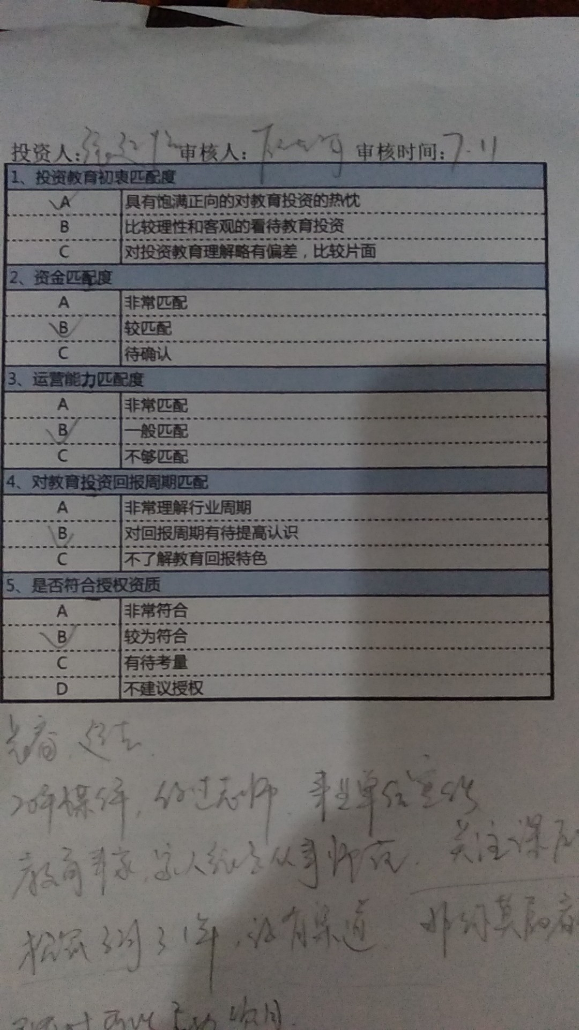
 | 2 | 小学
 | 2 | 初中
 | 1 | 高中
 | 1 | 大学或工作 | √
 | 6、您孩子是否有上辅导班：辅导班/亲子班 （可不填）
 | 3 | 是 | √
 | -5 | 否
 | 7、您的孩子有上过怎样类型的课外培训班（可不填）
 | 4 | 一对一 | √
 | 2 | 小班 | √
 | 1 | 中班 | √
 | 3 | 互联网教育
 | 8、您给孩子选择课外培训机构的原因？
 | 5 | 看中品牌、师资、研发 | √
 | 1 | 离家近 | √
 | 1 | 价格
 | 1 | 地段、装修、环境等硬件
二 | 意向投资人投资的初衷
 | 9、想拥有自己的事业
 | -5 | 在现有行业中找不到自己的方向和价值
 | 2 | 之前创业失败准备再次出发
 | 1 | 一直看好教育行业 寻找最佳品牌 | √
 | 3 | 拥有教育情怀 希望社会地位和经济价值双丰收
 | 10、看好当地的教育市场
 | 4 | 经多维度考察，市场刚需大 | √
 | -5 | 当地培训机构多，别人做我也能做
 | 2 | 身边的家长都在给孩子报班
 | 1 | 自己孩子的教育支出比较大
 | 11、看好人工智能的趋势，且最看好人工智能的哪一方面？
 | -5 | 单纯看好人工智能概念
 | 1 | 看好国家扶持政策 | √
 | 2 | 看好人工智能应用效果 | √
 | 2 | 看好人工智能降低成本 | √
 | 4 | 看好人工智能颠覆性
 | 12、看好教育行业，且最看好教育行业的哪一方面？
 | 1 | 看好人口红利
 | 5 | 看好教育市场的普及度很大，但个性化教育的普及度很低 | √
 | 1 | 看好家长对孩子关注度 | √
 | 1 | 看好延续性、复购率 | √
 | -5 | 看好教育行业的投资回报，稳赚不赔
 | 13、看好人工智能+教育的趋势，且最看好人工智能+教育的哪一方面？
 | 2 | 看好人工智能+教育即将爆发的时机 | √
 | 10 | 看好人工智能的落地教育，对教育的改变将带来人类老师所达不到的效果 | √
 | 3 | 人工智能+教育一定能赚钱，会带来极大的利润 | √
 | 5 | 看好人工智能+教育对老师的替代，解决了教师稳定、房租成本等各类问题，有利于提高传统教育行业的投资回报 | √
 | 14、看好教育行业的现金流
 | 1 | 看好教育预付款，现金流大
 | 5 | 教育行业的现金流与自己的第二产业融合，扩大自己的投资回报 | √
 | -5 | 无计划性的挪用预付款
 | 一票否决 | 用于掩盖非法收入
 | 15、原来做过教育行业
 | 2 | 原来做过老师，但未做过管理 | √
 | 2 | 原来开过补习班，但经营状况一般
 | 5 | 原来做过教育行业，且经营状况良好
 | 4 | 原来做过培训机构管理
 | 16、觉得传统大班不好（可多选）
 | 2 | 没有知识系统针对性 | √
 | 2 | 不能因材施教 | √
 | 2 | 关注度不够 | √
 | 17、觉得传统一对一不好（可多选）
 | 2 | 高经验值教师缺乏 | √
 | 1 | 提分效果不明显
 | 1 | 价格高 | √
 | 2 | 不够个性化
 | 18、拥有教育情怀（可多选）
 | 2 | 希望真正能够帮助孩子提分 | √
 | 2 | 希望能帮助孩子节省时间、提高学习效率 | √
 | 2 | 真正做到因材施教 | √
 | 2 | 让名师围绕在每一个孩子身边 | √
三 | 投资人的资金实力
 | 19、您准备在项目上投入多少资金？
 | 0 | 自有50W以内
 | 1 | 100w左右 | √
 | 2 | 100-150w
 | 3 | 150-200w
 | 5 | 200w以上
 | 20、您的资金来源？
 | 2 | 合伙
 | -5 | 贷款
 | 5 | 自有资产 | √
 | 21、如果需要投入100w，您的资金到位时间？
 | 5 | 7天内 | √
 | 2 | 一个月以内
 | -3 | 两个月以内
 | -5 | 两个月以上
四 | 投资人对投资回报的期待
 | 22、您认为什么时间节点达到盘亏平衡是理性且合理的？
 | -5 | 6个月以内
 | 3 | 6-12个月 | √
 | 5 | 12-18个月
 | 23、您认为什么时间节点收回成本是理性且合理的？
 | -3 | 12个月以内
 | 1 | 12-18个月左右
 | 5 | 18-24个月左右 | √
 | 24、您能接受多久连续亏损的状态？
 | -5 | 能够接受6-12个月连续亏损
 | 3 | 能够接受12-18个月连续亏损 | √
 | -5 | 能够接受多余18个月连续亏损
五 | 投资人对学校未来的运营管理能力
 | 25、您是否在500强企业工作过
 | 3 | 是 | √
 | 26、您是否做过市场营销类工作
 | 3 | 是 | √
 | 27、您是否做过HR招聘与人事管理工作
 | 3 | 是
 | 28、您是否从事研发类管理工作
 | 3 | 是
 | 29、您是否带过营销团队
 | 5 | 是 | √
 | 30、您是否是连续创业者
 | 5 | 是
六 | 投资人对运营学校是否有现成的资源（有以下资源的可选填，无资源的不需要填写）
 | 31、有教育方面的资源关系
 | 1 | 中小学公立学校 | √
 | 2 | 教育局系统的资源 | √
 | 32、有场地资源
 | 5 | 自己有合格房子
 | 3 | 有中介或者物业朋友资源，可以快速挑选合适房源 | √
 | 33、有团队资源
 | 3 | 能找到较好的职业经理人 | √
 | 2 | 有成熟的教师团队可以直接使用
 | 5 | 有较好的销售团队可以直接移植使用
 | 34、投资人自己本身有资源
 | 10 | 自己有做培训机构，可以直接移植原有生源和团队
 | 1 | 自己本身有政府相关资源，可以提供相关便利 | √
七 | 投资人对投资学校的运营方式
 | 35、您计划投资的学校未来谁来运营管理？
 | 3 | 自己管理或执行校长或合伙人 | √
 | -10 | 期望乂学总部主管
 | 36、您在学校运营当中的精力投入情况
 | 5 | 全职全身心投入 | √
 | 1 | 配合管理
 | 3 | 只投资职业经理人管理
 | 37、您认为以下哪些能力是执行校长最需要具备的
 | 1 | 有教育行业管理经验 | √
 | 1 | 师范类院校毕业
 | 2 | 在其他行业做运营管理 | √
 | 5 | 学习能力执行能力强 | √
 | 38、您期望乂学总部未来在您学校运营过程中所起到的作用
 | 5 | 研发实力强大 技术市场领先 | √
 | 3 | 培训辅导到位 做好教练 | √
 | 1 | 总部提供落地指导方案 | √
 | -5 | 总部给予多次及长期现场支持 | √ | √
 | -5 | 乂学总部托管
八 | 投资人来源渠道
 | 39、通过什么渠道了解到我们公司？
 | 2 | 新闻客户端 | √
 | 2 | 朋友介绍
 | 2 | 投资人转介绍
 | 2 | 招商加盟网站
 | 2 | 抖音
 | 2 | 百度
 | 2 | 新闻报道
 | 2 | 各种教育会议合作渠道信息
 | 2 | 微信朋友圈宣传
 | 2 | 其他
 | 40.来公司参会前，是否参观过松鼠AI的学校？
 |  | 没有参观过
 |  | 看到过
 |  | 参观过当地学校 | √
 |  | 参观过三家学校
 |  | 参观过外地学校
 | 基本分值： 基本分值（ ）=常规项分值（ ）+加分项分值（ ）
 | 投资经理签字：
 | 日 期：
 | 软性评价指标及分值
一 | 投资人的对教育行业的看法/是否了解教育
 | 40、能说出全国10个线下教育培训品牌
 | 2 | 说得出
 | 1 | 5家以上
 | -5 | 说不出
 | 41、能说出目前教培行业的班课形式
 | 2 | 三种以上
 | 1 | 一种
 | -5 | 完全不知
 | 42、认为未来在线教育发展的趋势
 | 1 | 纯在线教育无需线下老师
 | 3 | 在线教育是线下教育的补充
 | 5 | 在线教育与线下教育结合
 | 43、 能说出几个在线教育品牌
 | 5 | 5个以上
 | 3 | 1-5个
 | -5 | 0
二 | 谈单过程/参观过程中投资人所关注的问题
 | 44、投资人在问答环节的表现
 | 5 | 提问环节有秩序举手发言的
 | 4 | 对演讲者的回答认可并正面评价的
 | -5 | 随意打断演讲者谈话的
 | -5 | 没有问题的
 | 45、投资人对面对政策的心态
 | 5 | 比较积极，愿意配合政策，对教培规范和整顿有信心
 | -5 | 比较消极，感觉影响较大，不敢尝试
 | -2 | 无所谓
 | 46、投资人对总部在一个城市布局多家校区的心态
 | 5 | 利于品牌宣传
 | 4 | 会产生规模效应
 | 3 | 抱团取暖，互帮互助
 | -10 | 会打价格战
 | -3 | 产生跨区域招生
 | -5 | 其中一家没有做好影响其他家的经营
 | 1 | 没有影响
 | 47、在于投资人沟通时投资人的态度
 | 2 | 为人谦逊/礼貌/好学
 | 3 | 学习/领悟能力强
 | -5 | 为人过于自满/吹嘘/弄虚作假
 | 48、投资人对总部区域规划的认可度
 | 5 | 接受按照3000人学生数量规划一个学校的标准
 | -5 | 认为按照3000人学生数量规划一个学校的标准过低
 | 1 | 投资人有自己的意向规划区域
 | 一票否决 | 对区域划分标准不接受
 | 软性分值： 软性分值（ ）=谈单过程/参观过程中投资人所关注的问题（ ） +投资人的对教育行业的看法/是否了解教育（ ）
 | 综合分值： 综合分值满分值（ ）=基本分值 （ ）分（常规项分值+加分项分值） +软性分值（ ）分（常规性分值）
 | 投资经理签字： 日 期：

 | 40.来公司参会前，是否参观过松鼠AI的学校？
 |  | 没有参观过
 |  | 看到过
 |  | 参观过当地学校 | √
 |  | 参观过三家学校
 |  | 参观过外地学校

